Chi tiết địa chất
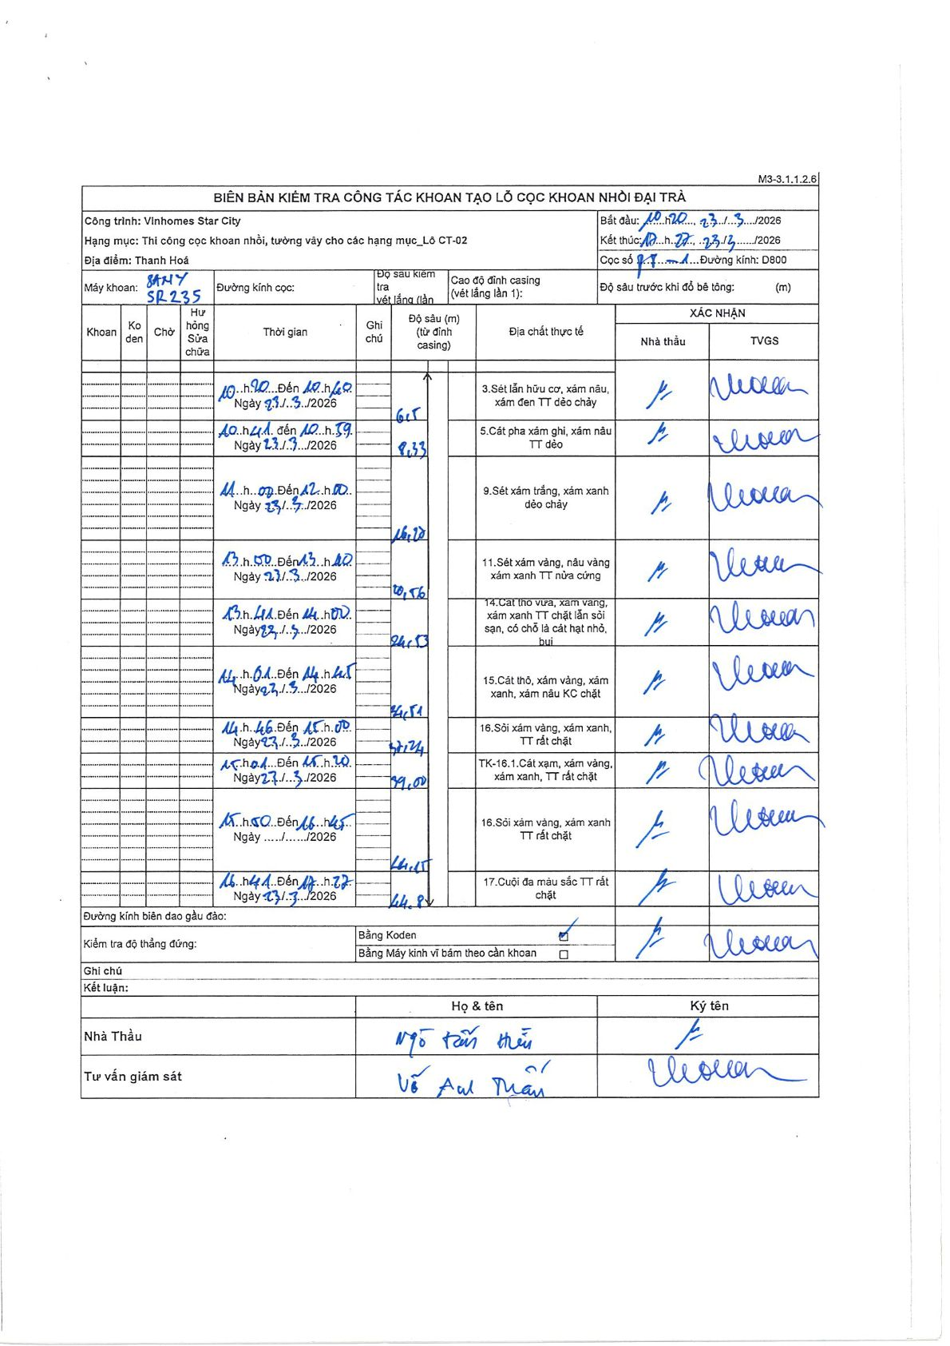
Dự án | Star City Thanh Hóa
Hạng mục | Thi công cọc khoan nhồi, tường vây cho các hạng mục_Lô CT-02
Tên bộ phận | Lô CT-02
Số hiệu cọc | P8-1
Tên Máy khoan | SGCT-KCN0003
Đường kính | D800
Bắt đầu thi công | 10:20 23/03/2026
Kết thúc thi công | 16:22 23/03/2026

Địa chất TT | Đường kính | Mô tả lớp thiết kế | Từ (h) | Đến (h) | Cao độ từ | Cao độ đến | T.Gian (h) | Dài (m) | V (m/h) | Ghi chú
1 | D800 | Sét lẫn hữu cơ, xám nâu, xám đen TT dẻo chảy | 10:20 23/03/2026 | 10:40 23/03/2026 | 0 | -6.5 | 0.33 | 6.5 | 19.5
2 | D800 | Cát pha xám ghi, xám nâu TT dẻo | 10:41 23/03/2026 | 10:59 23/03/2026 | -6.5 | -8.33 | 0.3 | 1.83 | 6.1
3 | D800 | Sét xám trắng, xám xanh dẻo chảy | 11:00 23/03/2026 | 12:00 23/03/2026 | -8.33 | -16.18 | 1 | 7.85 | 7.85
4 | D800 | Sét xám vàng, nâu vàng xám xanh TT nửa cứng | 12:50 23/03/2026 | 13:40 23/03/2026 | -16.18 | -20.56 | 0.83 | 4.38 | 5.26
5 | D800 | Cát thô vừa, xám vàng, xám xanh TT chặt lẫn sỏi sạn, có chỗ là cát hạt nhỏ, bụi | 13:41 23/03/2026 | 14:00 23/03/2026 | -20.56 | -24.13 | 0.32 | 3.57 | 11.27
6 | D800 | Cát thô, xám vàng, xám xanh, xám nâu KC chặt | 14:01 23/03/2026 | 14:45 23/03/2026 | -24.13 | -26.51 | 0.73 | 2.38 | 3.25
7 | D800 | Sỏi xám vàng, xám xanh, TT rất chặt | 14:46 23/03/2026 | 15:00 23/03/2026 | -26.51 | -27.24 | 0.23 | 0.73 | 3.13
8 | D800 | TK-16.1. Cát xám, xám vàng, xám xanh, TT rất chặt | 15:01 23/03/2026 | 15:30 23/03/2026 | -27.24 | -29 | 0.48 | 1.76 | 3.64
9 | D800 | Sỏi xám vàng, xám xanh TT rất chặt | 15:50 23/03/2026 | 16:15 23/03/2026 | -29 | -44.15 | 0.42 | 15.15 | 36.36
10 | D800 | Cuội đa màu sắc TT rất chặt | 16:11 23/03/2026 | 16:22 23/03/2026 | -44.15 | -44.88 | 0.18 | 0.73 | 3.98 | Time overlap: Row 9 ends at 16:15 while Row 10 starts at 16:11 as written.

ẢNH BIÊN BẢN GỐC

